carga_distr
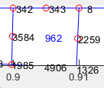
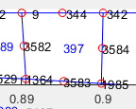
elemento | lado | nodo_i | nodo_j | nodo_k | tix | tiy | tjx | tjy | tkx | tky
962 | 345 | 8 | 343 | 342 | 0 | -1000 | 0 | -1000 | 0 | -1000
397 | 781 | 342 | 344 | 9 | 0 | -1000 | 0 | -1000 | 0 | -1000
1556 | 123 | 10 | 421 | 420 | 0 | -1000 | 0 | -1000 | 0 | -1000
961 | 567 | 420 | 422 | 11 | 0 | -1000 | 0 | -1000 | 0 | -1000

